ReadMe
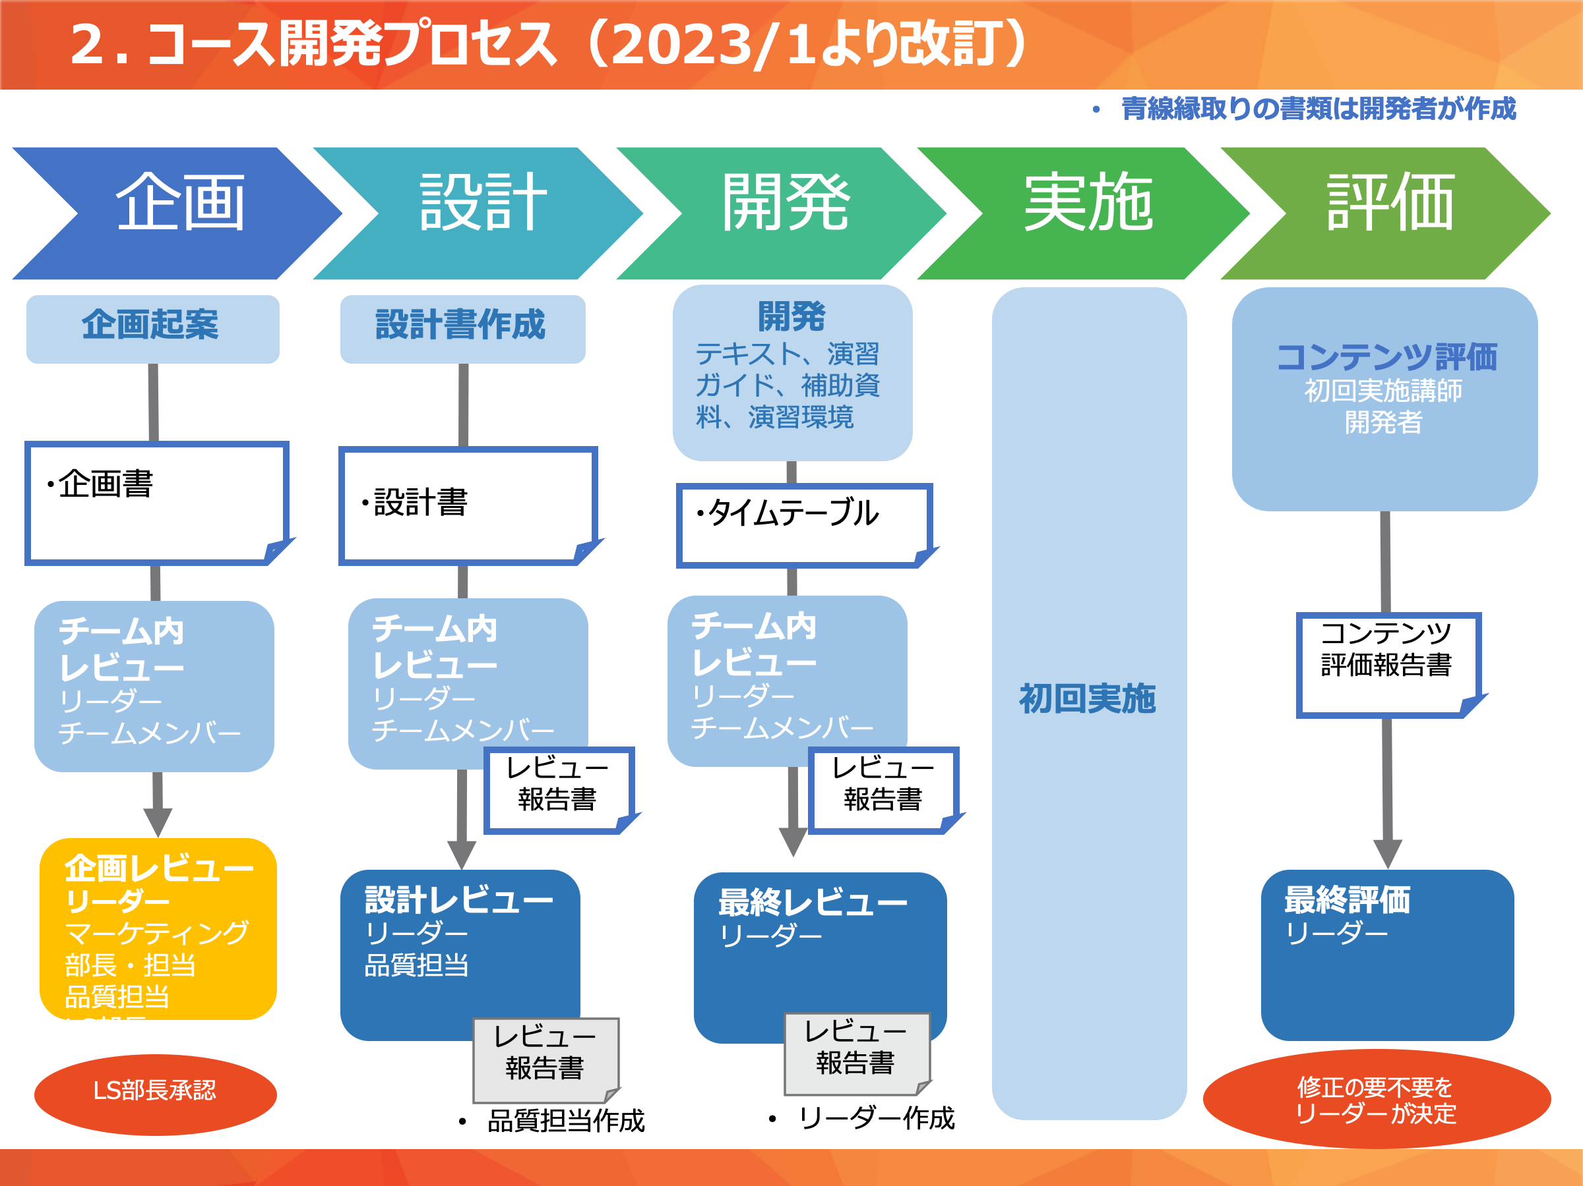
■企画時に行うこと

1 | 企画書作成（本ファイルをコピーし「企画書」「ビジネスプラン」記入）
2 | チーム内で企画書をレビュー、必要に応じて修正
3 | 企画書の保存
 | １）以下にフォルダ作成
 | \\ja1fileserver\es\Common\新規コース開発\1_企画
 | ・フォルダ名：「コース名」
 | ２）企画書を作成したらファイルを①に保存
 | ・ファイル名：「企画書（コース名）Ver1」
 | 作成途中の場合はフォルダを「1_作成中」へ
 | 完成版はフォルダを「2_承認待ち｝へ

4 | 企画レビュー
 | （１）会議通知を出す
 | ＜宛先＞
 | To ①LS部長（自部門の部長のみでOK） ②自部門のリーダー
 | ③各チームのマーケ担当者（以下の方々です）
 | TT1（佐藤幸恵さん）←変更になってます
 | TT2（小山さん）
 | TT3（外川さん）
 | TT4（松野さん）
 | BT1（林さん、山内さん）
 | BT2（小山さん）
 | ④マーケ部部長(山内さん）←部署変わりましたがしばらく継続
 | ⑤品質担当（鈴木の）,

 | ＊Teamsでオンライン開催
 | ＊会議時間は60分とってください

 | （２）企画レビュー開催
 | ・再レビュー要→指摘箇所を再検討し、再レビューを受けてください
 | ・企画書修正要→指摘箇所を修正し、「企画書（コース名）」Ver2」として新規ファイルで作成（上書きしない）。 「2_承認待ち」フォルダに入れ関係者にメールしてください

 | （３）承認
 | ・設計書作成に進んでください

